关系图
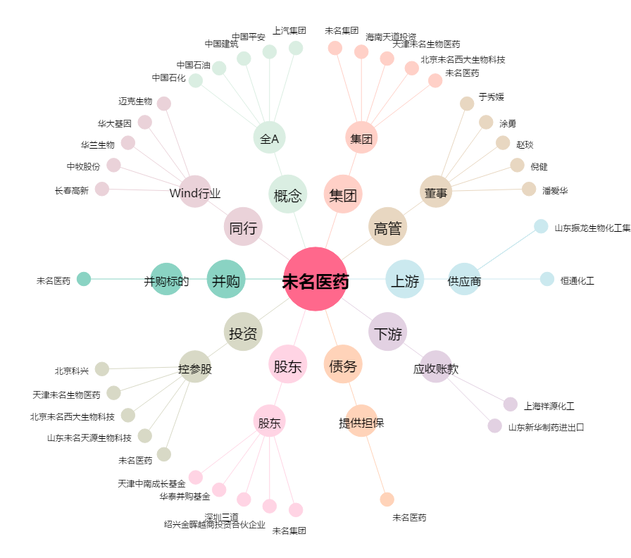
未名医药[002581.SZ] - 关系概览图

